상품제안서
퀸센스 엘리자베스 실버 VIP 8P | 상품코드: S12667

 |  |  |  |  |  |  | 02-713-8555 | www.synergygift.co.kr
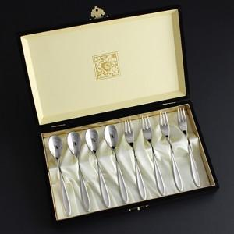

【상세/제작정보】 | <p><span style="font-size: 12pt;">*&nbsp;</span><span style="font-size: 12pt;">케이스 추가인쇄 고객센터로 문의해주세요!</span>​</p>

【인쇄/포장옵션】 | 숟가락레이저8P / 포장지포장

【공급단가】 | 수량 | 20~ | 50~ | 100~ | 500~ | 1,000~
*VAT별도 | 단가 | 20,400원 | 19,100원 | 18,500원 | 17,400원 | 17,100원

【상품 URL】 | https://www.synergygift.co.kr:443/src/goods_detail.php?gdno=3423

